表紙
第15回カブラリー・第6回ビーバーラリー

プログラムガイド

 |  | Ver.20230923
※Ver20230722より修正があったのは、1・4・5地区と運動会プロ、他は依頼中

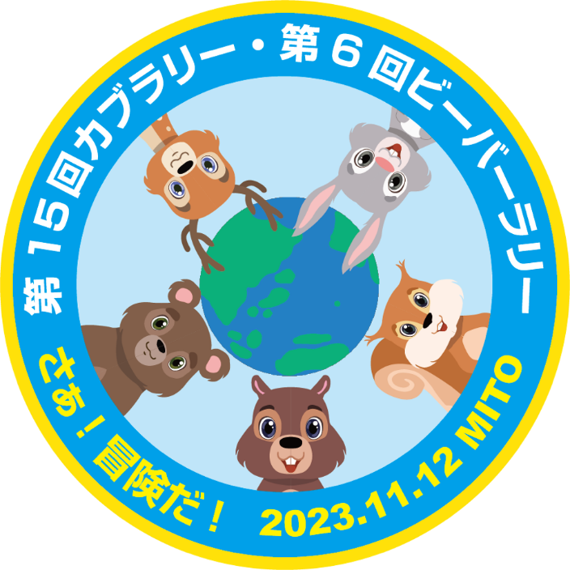

 | 主 催 日本ボーイスカウト茨城県連盟

 | 期 日 2023年11月12日（日）

 | 会 場 水戸市総合運動公園 体育館及び周辺

事前P1
第15回カブラリー・第6回ビーバーラリー 事前学習プログラム概要

担当 | 行事部
総括責任者
担当責任者
タイトル | みんなで救おう、地球の命！（SDG'sプログラム）
概要 | ・地球の環境汚染や人による影響で絶滅もしくは絶滅に瀕している生物を調べ、その絵を、ペットボトルのキャップを使って描いていく。 ・絵は、ベニヤ板等（大きさ任意）に、鉛筆で輪郭を下書きし、そこに細い角材で縁を付け、その中身をペットボトルのキャップで埋めていく。 ・そして生物の名前とちょっとした解説を書いた紙を貼り付ける。
参加単位 | 団、隊、個人
所要時間
資材
必要面積
必要経費
その他 | 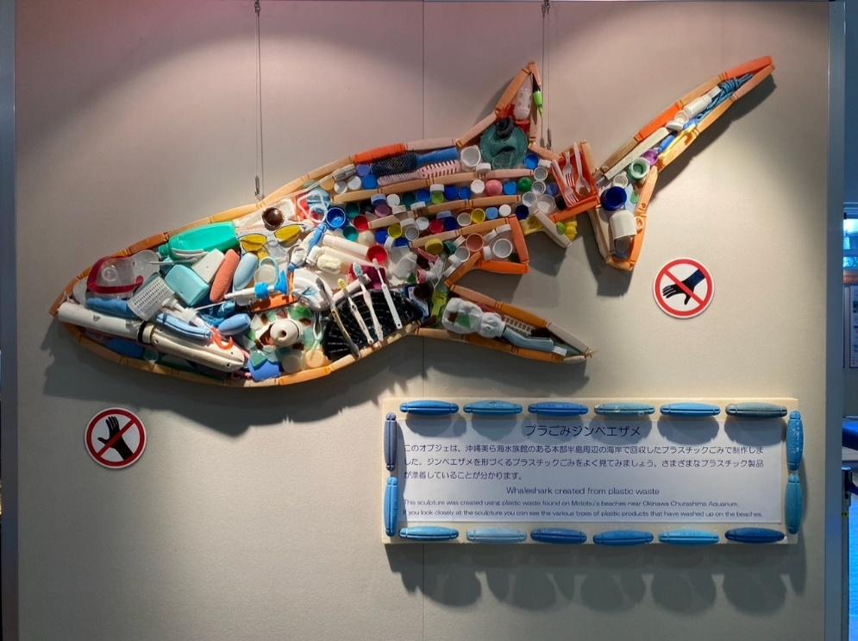

1地区1
第15回カブラリー・第6回ビーバーラリー 地区提供プログラム概要

担当地区 | 第一地区
総括責任者 | 若林新一地区委員長
担当責任者 | 地区ベンチャー・ローバー特別委員会
タイトル | 崖向こうに水を届けろ！
概要 | リレー方式で水運び （２人×２組） （１）用意したコップに水を入れてもらう （２）コップを板に載せて、２人組でコースに沿って運ぶ （３）真ん中の机でもう片方の２人組にコップ・板を渡す。 （４）ゴールまで水を届けるとクリア ※届けた水量・時間でランキングにする
参加単位 | ランキング形式にする ４人/チーム (2人×２組）
所要時間 | ３～５分/ゲーム
資材 | ・板材 ・障害物 ・コップ ・ペットボトル ・机 ・ロープ ・バケツ ・簡単タープ ・椅子 ・模造紙 ・養生テープ ・杭・ペグ等
必要面積 | 5ｍ × 20m程度
必要経費 | 4000円 （ロープ・コップ・模造紙・養生テーブ・障害物等購入費）
S
通行禁止
机のバリケード
通行禁止
G
障害物（ハードル、三角コーン、紐等）設置
机におかずに
水を受け渡す
障害物（ハードル、三角コーン、紐等）設置
その他 雨天時の 対応

安全対策

